หัวข้อ ข้อมูล MBC
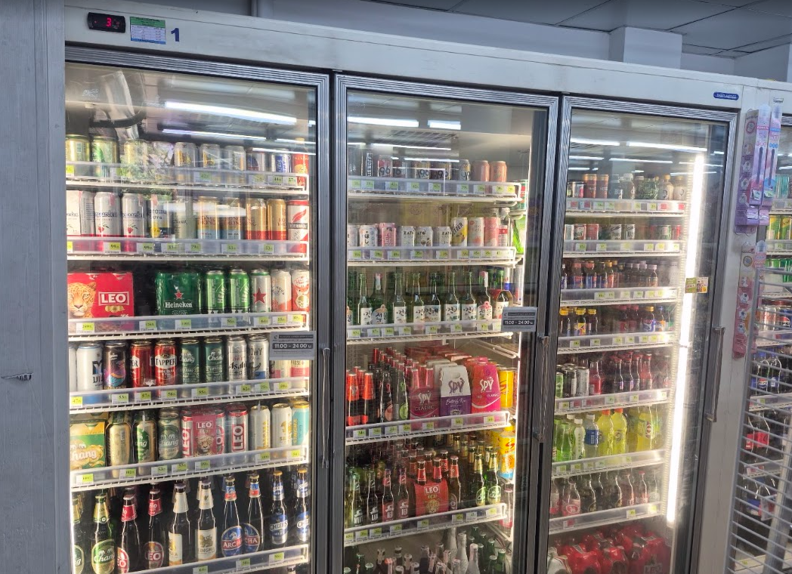
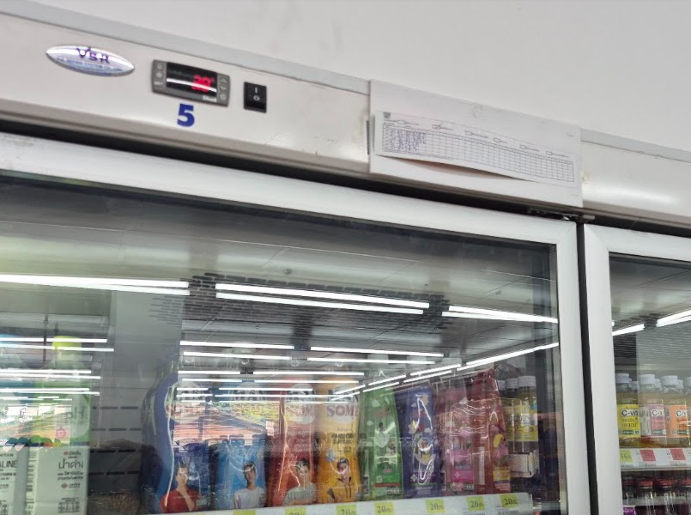
1. Photo รูปหน้าร้าน
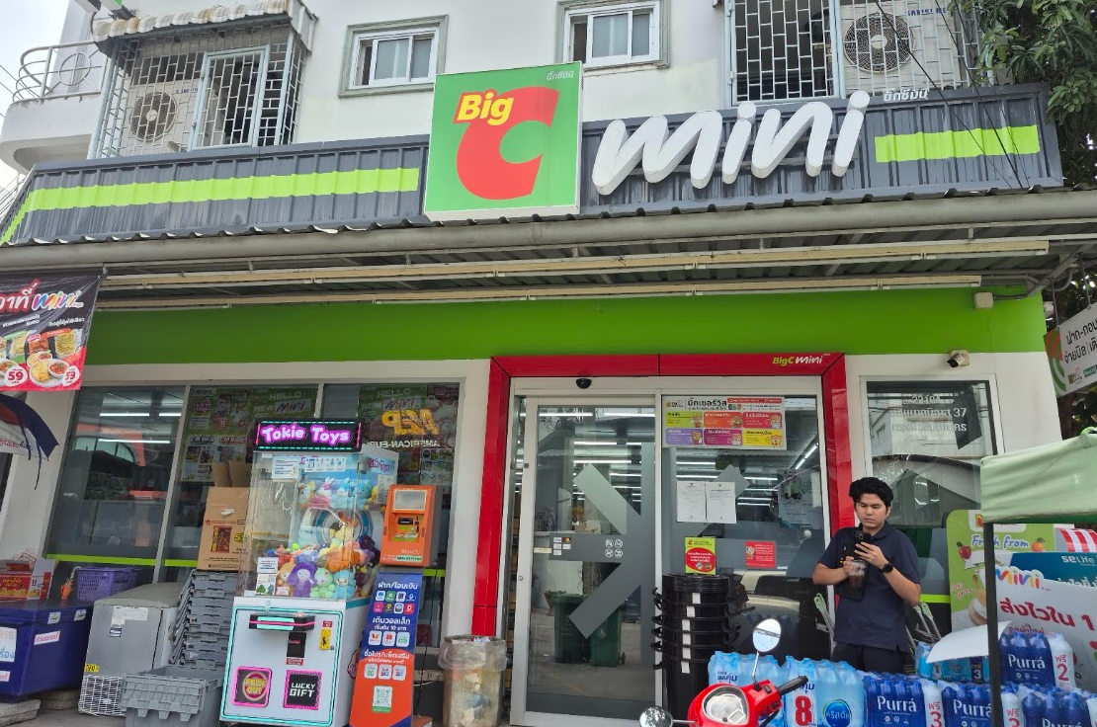
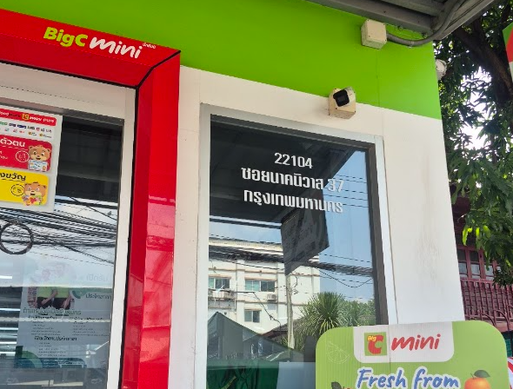

2. Photo รูปพื้นที่วาง Condensing Unit
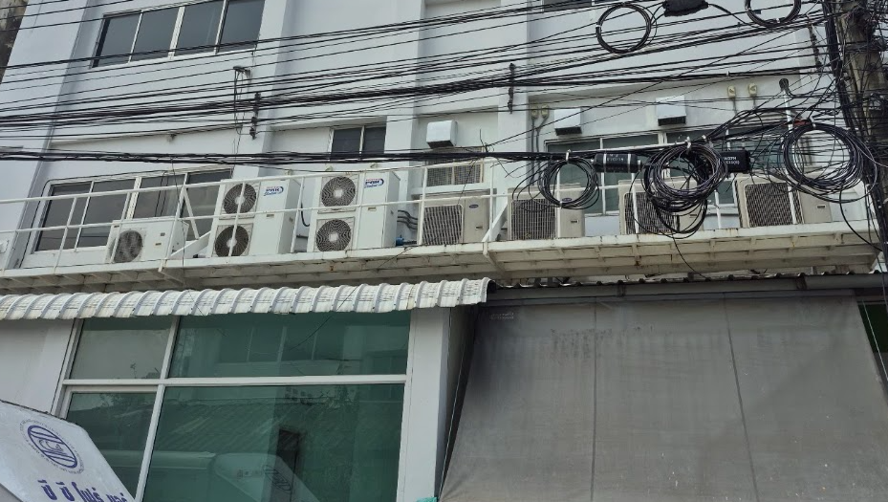
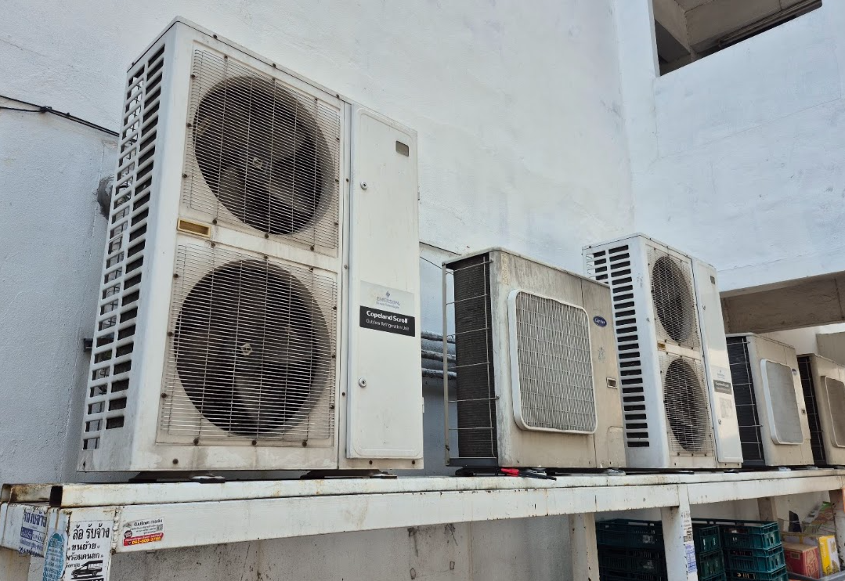

3. Photo ตู้ Open Show case (ถ่ายให้เห็นLogo ตู้แช่ )
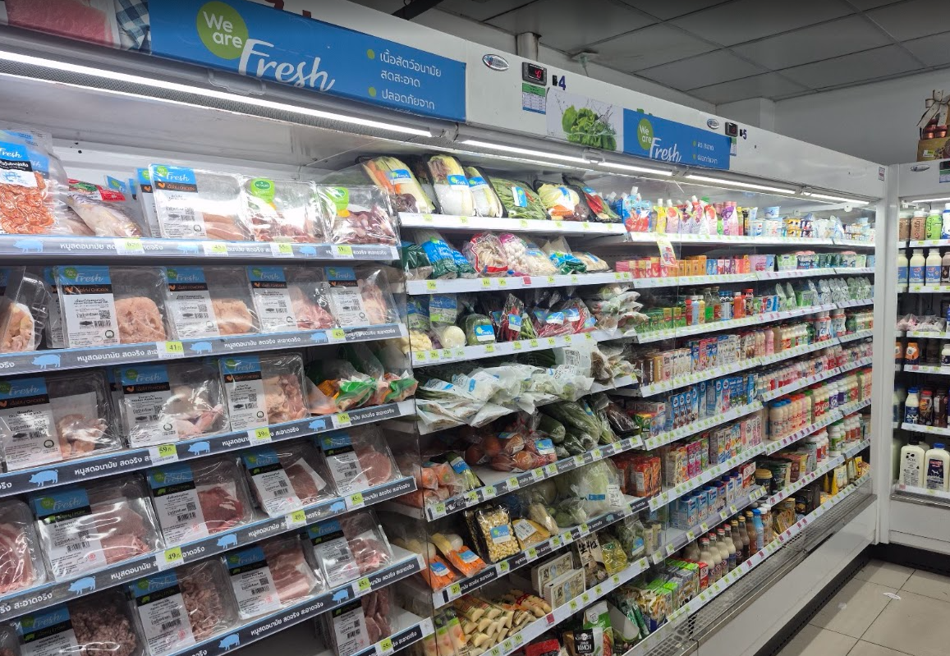
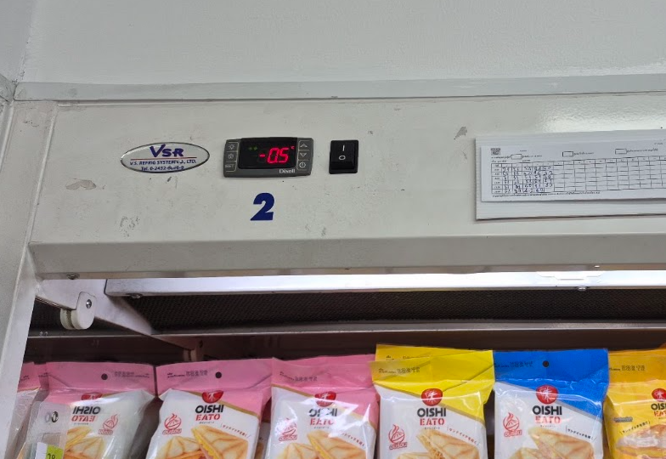

4. ตู้แช่ Frozen หน้าร้าน (เพื่อเช็คว่าเป็นตู้ Plug-in หรือ ตู้ Remote )
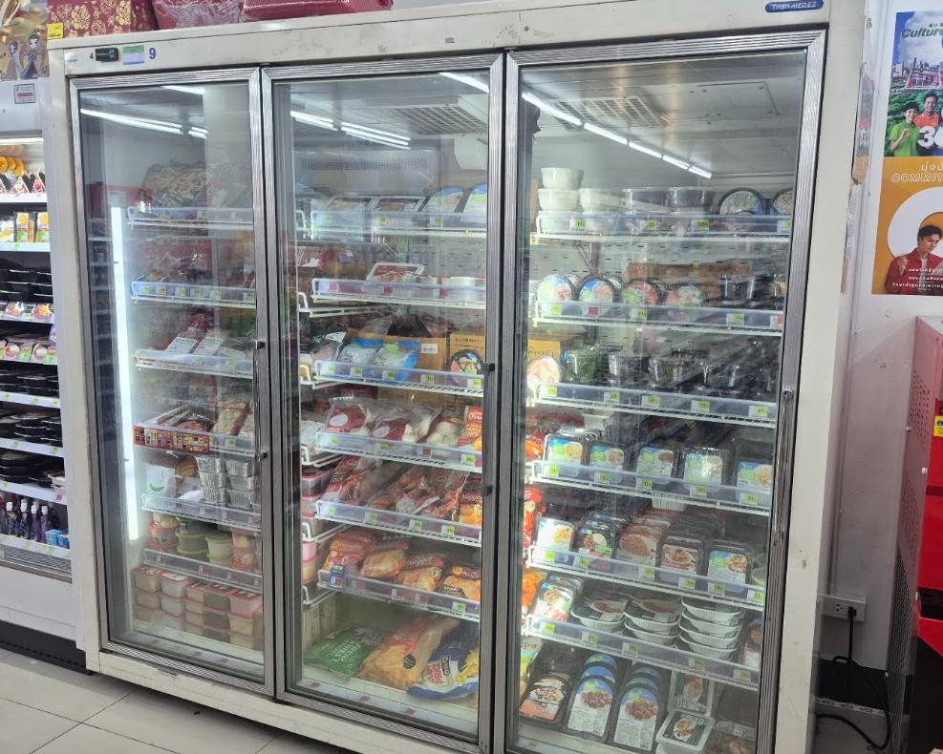
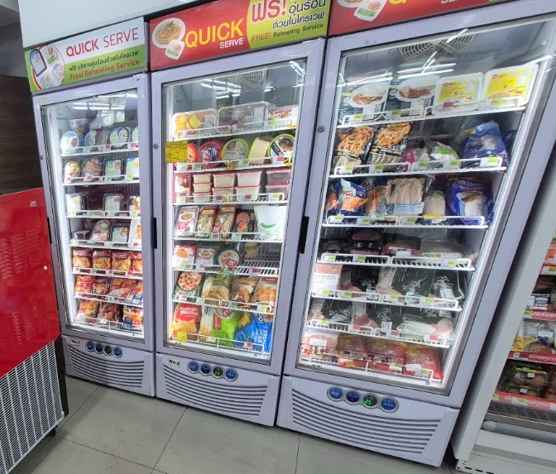

5. ตู้แช่น้ำดื่ม หน้าร้าน (หากเป็นห้อง Walk-in ก็ถ่ายห้อง Walk-in )

